Table 1
О реализации в государственных образовательных организациях, подведомственных Департаменту образования и науки города Москвы, проектов предпрофессионального образования
В целях обеспечения реализации проектов предпрофессионального образования в государственных образовательных организациях, подведомственных Департаменту образования и науки города Москвы,
приказываю:
1. Утвердить перечень государственных образовательных организаций, подведомственных Департаменту образования и науки города Москвы, открывающих 10-е классы в рамках проекта предпрофессионального образования «Медицинский класс в московской школе» в 2024/2025 учебном году, согласно приложению 1 к настоящему приказу. 2. Утвердить перечень государственных образовательных организаций, подведомственных Департаменту образования и науки города Москвы, открывающих 10-е классы в рамках проекта предпрофессионального образования «Инженерный класс в московской школе» в 2024/2025 учебном году, согласно приложению 2 к настоящему приказу. 3. Утвердить перечень государственных образовательных организаций, подведомственных Департаменту образования и науки города Москвы, открывающих 10-е классы в рамках проекта предпрофессионального образования «ИТ-класс в московской школе» в 2024/2025 учебном году, согласно приложению 3 к настоящему приказу. 4. Утвердить перечень государственных образовательных организаций, подведомственных Департаменту образования и науки города Москвы, открывающих 10-е классы в рамках проекта предпрофессионального образования «Медиакласс в московской школе» в 2024/2025 учебном году, согласно приложению 4 к настоящему приказу.
 | 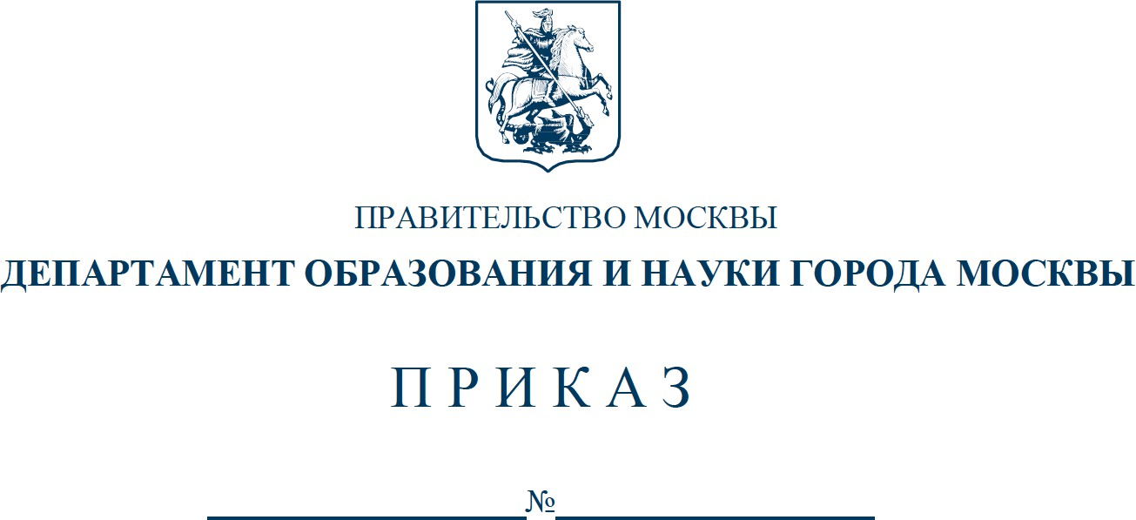
2 5. Утвердить перечень государственных образовательных организаций, подведомственных Департаменту образования и науки города Москвы, открывающих 10-е классы в рамках проекта предпрофессионального образования «Предпринимательский класс в московской школе» в 2024/2025 учебном году, согласно приложению 5 к настоящему приказу. 6. Признать утратившими силу: 6.1. Приказ Департамента образования и науки города Москвы от 3 июля 2023 г. № 607 «О реализации в государственных образовательных организациях, подведомственных Департаменту образования и науки города Москвы, предпрофессионального образования». 6.2. Приказ Департамента образования и науки города Москвы от 27 сентября 2023 г. № 926 «О внесении изменений в приказ Департамента образования и науки города Москвы от 3 июля 2023 г. № 607». 7. Контроль за выполнением настоящего приказа возложить на первого заместителя руководителя Департамента образования и науки города Москвы Лукашук О.Н.
Руководитель Департамента образования и науки города Москвы И.А. Каклюгина
Разослать: первому заместителю руководителя, заместителям руководителя, Управлению инспектирования образовательных организаций, Правовому управлению, ГАОУ ВО МГПУ, ГАОУ ДПО МЦКО, ГАОУ ДПО ЦПМ, ГАОУ ДПО «Корпоративный университет», ГКУ СФК ДОНМ, руководителям государственных образовательных организаций, подведомственных ДОНМ.
Исп.: К.П. Шлямова Тел.: 8(495)957-75-00, доб. 39-279
Приложение 1 к приказу Департамента образования и науки города Москвы от №
Перечень государственных образовательных организаций, подведомственных Департаменту образования и науки города Москвы, открывающих 10-е классы в рамках проекта предпрофессионального образования «Медицинский класс в московской школе» в 2024/2025 учебном году
№ п/п | Образовательная организация
1 | Государственное бюджетное общеобразовательное учреждение города Москвы «Школа № 138»
2 | Государственное бюджетное общеобразовательное учреждение города Москвы «Школа № 185 имени Героя Советского Союза, Героя Социалистического Труда В.С. Гризодубовой»
3 | Государственное бюджетное общеобразовательное учреждение города Москвы «Школа № 192»
4 | Государственное бюджетное общеобразовательное учреждение города Москвы «Школа № 201 ордена Трудового Красного Знамени имени Героев Советского Союза Зои и Александра Космодемьянских»
5 | Государственное бюджетное общеобразовательное учреждение города Москвы «Школа № 354 имени Д.М. Карбышева»
6 | Государственное бюджетное общеобразовательное учреждение города Москвы «Школа № 444»
7 | Государственное бюджетное общеобразовательное учреждение города Москвы «Школа № 544»
8 | Государственное автономное общеобразовательное учреждение города Москвы «Школа № 548 «Царицыно»
9 | Государственное бюджетное общеобразовательное учреждение города Москвы «Школа № 618»
10 | Государственное бюджетное общеобразовательное учреждение города Москвы «Школа № 641 имени Сергея Есенина»
11 | Государственное бюджетное общеобразовательное учреждение города Москвы «Школа № 667 имени Героя Советского Союза К.Я. Самсонова»
12 | Государственное бюджетное общеобразовательное учреждение города Москвы «Школа № 827»
13 | Государственное бюджетное общеобразовательное учреждение города Москвы «Школа № 956»
14 | Государственное бюджетное общеобразовательное учреждение города Москвы «Школа № 962»
15 | Государственное бюджетное общеобразовательное учреждение города Москвы «Школа № 1002»
16 | Государственное бюджетное общеобразовательное учреждение города Москвы «Школа № 1034 имени Героя Советского Союза В.В. Маркина»
17 | Государственное бюджетное общеобразовательное учреждение города Москвы «Школа № 1158»
18 | Государственное бюджетное общеобразовательное учреждение города Москвы «Школа № 1194»
19 | Государственное бюджетное общеобразовательное учреждение города Москвы «Школа № 1195»
20 | Государственное бюджетное общеобразовательное учреждение города Москвы «Школа № 1231 имени В.Д. Поленова»
21 | Государственное бюджетное общеобразовательное учреждение города Москвы «Школа № 1253»
22 | Государственное бюджетное общеобразовательное учреждение города Москвы «Школа № 1259»
23 | Государственное бюджетное общеобразовательное учреждение города Москвы «Школа № 1288 имени Героя Советского Союза Н.В. Троян»
24 | Государственное бюджетное общеобразовательное учреждение города Москвы «Школа № 1298 «Профиль Куркино»
25 | Государственное бюджетное общеобразовательное учреждение города Москвы «Школа № 1354 «Вектор»
26 | Государственное бюджетное общеобразовательное учреждение города Москвы «Школа № 1363»
27 | Государственное бюджетное общеобразовательное учреждение города Москвы «Школа № 1375»
28 | Государственное бюджетное общеобразовательное учреждение города Москвы «Школа № 1409»
29 | Государственное бюджетное общеобразовательное учреждение города Москвы «Школа № 1449 имени Героя Советского Союза М.В. Водопьянова»
30 | Государственное бюджетное общеобразовательное учреждение города Москвы «Школа № 1454 «Тимирязевская»
31 | Государственное бюджетное общеобразовательное учреждение города Москвы «Школа № 1474»
32 | Государственное бюджетное общеобразовательное учреждение города Москвы «Школа № 1501»
33 | Государственное бюджетное общеобразовательное учреждение города Москвы «Школа № 1502 «Энергия»
34 | Государственное бюджетное общеобразовательное учреждение города Москвы «Школа № 1505 «Преображенская»
35 | Государственное бюджетное общеобразовательное учреждение города Москвы «Школа № 1506»
36 | Государственное бюджетное общеобразовательное учреждение города Москвы «Школа № 1516»
37 | Государственное бюджетное общеобразовательное учреждение города Москвы «Школа № 1517»
38 | Государственное бюджетное общеобразовательное учреждение города Москвы «Академическая школа № 1534»
39 | Государственное бюджетное общеобразовательное учреждение города Москвы «Школа № 1535»
40 | Государственное бюджетное общеобразовательное учреждение города Москвы «Школа № 1538»
41 | Государственное бюджетное общеобразовательное учреждение города Москвы «Школа № 1539»
42 | Государственное бюджетное общеобразовательное учреждение города Москвы «Школа № 1553 имени В.И. Вернадского»
43 | Государственное бюджетное общеобразовательное учреждение города Москвы «Школа № 1557 имени Петра Леонидовича Капицы»
44 | Государственное бюджетное общеобразовательное учреждение города Москвы «Школа № 1561»
45 | Государственное бюджетное общеобразовательное учр еждение города Москвы «Школа № 1571»
46 | Государственное бюджетное общеобразовательное учреждение города Москвы «Школа № 1573»
47 | Государственное бюджетное общеобразовательное учреждение города Москвы «Школа № 1574»
48 | Государственное бюджетное общеобразовательное учреждение города Москвы «Школа № 1584»
49 | Государственное бюджетное общеобразовательное учреждение города Москвы «Школа № 1636 «НИКА»
50 | Государственное бюджетное общеобразовательное учреждение города Москвы «Школа № 1747»
51 | Государственное бюджетное общеобразовательное учреждение города Москвы «Школа № 1748 «Вертикаль»
52 | Государственное бюджетное общеобразовательное учреждение города Москвы «Школа № 1788»
53 | Государственное бюджетное общеобразовательное учреждение города Москвы «Школа № 1811 «Восточное Измайлово»
54 | Государственное бюджетное общеобразовательное учреждение города Москвы «Школа № 1861 «Загорье»
55 | Государственное бюджетное общеобразовательное учреждение города Москвы «Школа № 2005»
56 | Государственное бюджетное общеобразовательное учреждение города Москвы «Школа № 2006»
57 | Государственное бюджетное общеобразовательное учреждение города Москвы «Школа № 2033»
58 | Государственное бюджетное общеобразовательное учреждение города Москвы «Школа № 2036»
59 | Государственное бюджетное общеобразовательное учреждение города Москвы «Школа № 2045 имени Героя Российской Федерации Д.А. Разумовского»
60 | Государственное бюджетное общеобразовательное учреждение города Москвы «Школа № 2048»
61 | Государственное бюджетное общеобразовательное учреждение города Москвы «Школа № 2070 имени Героя Советского Союза Г.А. Вартаняна»
62 | Государственное бюджетное общеобразовательное учреждение города Москвы «Школа № 2087 «Открытие»
63 | Государственное бюджетное общеобразовательное учреждение города Москвы «Школа № 2097»
64 | Государственное бюджетное общеобразовательное учреждение города Москвы «Школа № 2098 «Многопрофильный образовательный центр» имени Героя Советского Союза Л.М. Доватора»
65 | Государственное бюджетное общеобразовательное учреждение города Москвы «Школа № 2120»
66 | Государственное бюджетное общеобразовательное учреждение города Москвы «Школа № 2127»
67 | Государственное бюджетное общеобразовательное учреждение города Москвы «Курчатовская школа»
68 | Государственное бюджетное общеобразовательное учреждение города Москвы «Школа в Некрасовке»

